Zestaw_ŚOI-dla_strażaka
 |  |  |  |  | baza-nw.ciop.pl
Kalkulator naddatków wymiarowych wynikających stosowania zestawów środków ochrony indywidualnej
Strażak
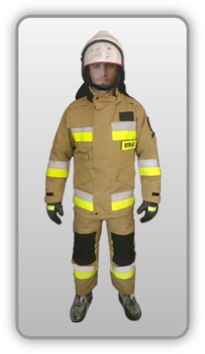 | NW wynikające ze stosowania kompletnego wyposażenia ochronnego (strażak)
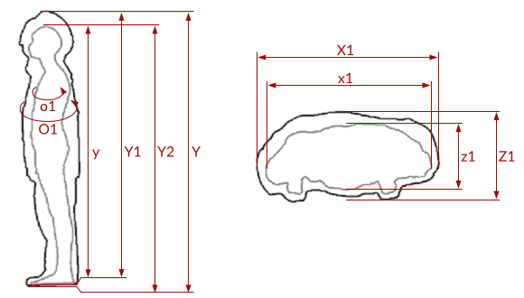

Kalkulator naddatków wymiarowych wynikających ze stosowania kompletnego wyposażenia ochronnego (strażak)
Typ NW | miara antropo­metryczna y1, y2, y, x1, z1, o1 [cm] | wymiar całkowity Y1, Y2, Y, X1, Z1, O1 [cm] |  | wymiar naddatku [cm] |  | przyrost względny [%]
 |  | min | max | min | max | min | max
NW do wysokości ciała człowieka dla Y1 | 189.0 | 197.7 | 199.9 | 8.7 | 10.9 | 4.6 | 5.8
NW wysokości Y2 (dół) | 189.0 | 192.0 | 194.4 | 3.0 | 5.4 | 1.6 | 2.9
NW wysokości Y | 189.0 | 201.2 | 203.9 | 12.2 | 14.9 | 6.5 | 7.9
NW szerokości X1 | 48.0 | 57.2 | 59.8 | 9.2 | 11.8 | 19.2 | 24.6
NW głębokości Z1* | 25.0 | 30.0 | 31.8 | 5.0 | 6.8 | 20.0 | 27.2
NW obwodu O1* | 130.0 | 142.0 | 146.9 | 12.0 | 16.9 | 9.2 | 13.0
*) przypadku stosowania butli tlenowych: • NW szerokości wynoszą 18.2–26.5 cm zwiększają wymiar antropometryczny 75.98–104.72% • NW obwodu wynoszą 40–42.4 cm zwiększają wymiar antropometryczny 31.75–34.40% • Y1 – NW wysokości wynikające stosowania ochron głowy (kaski, hełmy ochronne) • Y2 – NW wynikające stosowania ochron nóg (obuwia ochronnego) • Y – całkowity naddatek wysokości wynikający stosowania zestawu środków ochrony indywidualnej • X1 – NW szerokości wynikające stosowania odzieży ochronnej • O1 – NW obwody wynikające stosowania odzieży ochronnej.

Opracowano na podstawie wyników V etapu programu wieloletniego „Poprawa bezpieczeństwa i warunków pracy”, finansowanego w zakresie badań naukowych i prac rozwojowych ze środków Narodowego Centrum Badań i Rozwoju. Projekt I.PB.10: Opracowanie danych do nowego atlasu miar człowieka, związanych ze stosowaniem środków ochrony indywidualnej z uwzględnieniem wybranych parametrów widzenia. Koordynator programu: Centralny Instytut Ochrony Pracy – Państwowy Instytut Badawczy.

